DNI
PEGAR AQUÍ FOTO DE SU DNI | APELLIDO Y NOMBRE

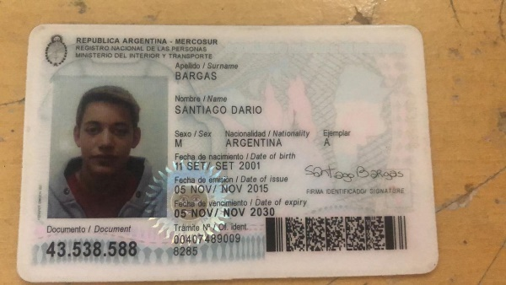
 | Bargas, Santiago Dario.

 |  | Regular+ 8

FINAL 1

